상품제안서
스마일담요(중) | 상품코드: F24648

 |  |  |  |  |  |  | 02-412-0044 | www.easy1.co.kr
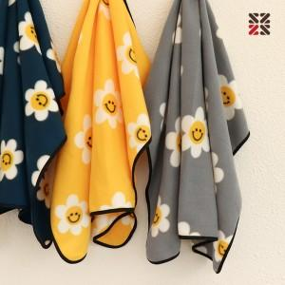

【상세/제작정보】 | <p>​</p>

【인쇄/포장옵션】 | 실크, 자수 / OPP(비닐)

【공급단가】 | 수량 | 100~ | 300~ | 500~ | 1,000~ | 3,000~
*VAT별도 | 단가 | 2,870원 | 2,820원 | 2,760원 | 2,690원 | 2,640원

【상품 URL】 | http://www.easy1.co.kr/src/goods_detail.php?gdno=24648

